57
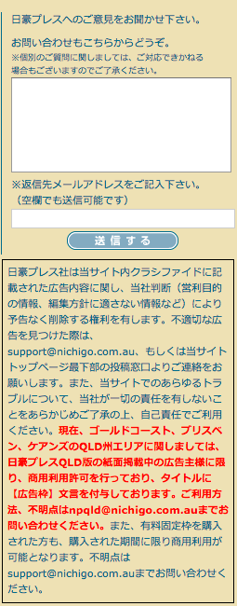
日豪プレスへのご意見をお聞かせ下さい。
お問い合わせもこちらからどうぞ。
※個別のご質問に関しましては、ご対応できかねる場合もございますのでご了承ください。

※返信先メールアドレスをご記入下さい。
（空欄でも送信可能です）

日豪プレス社は当サイト内クラシファイドに記載された広告内容に関し、当社判断（営利目的の情報、編集方針に適さない情報など）により予告なく削除する権利を有します。
不適切な広告を見つけた際は、support@nichigo.com.au、もしくは当サイトトップページ最下部の投稿窓口よりご連絡をお願いします。また、当サイトでのあらゆるトラブルについて、当社が一切の責任を有しないことをあらかじめご了承の上、自己責任でご利用ください。
現在、ゴールドコースト、ブリスベンのQLD州エリアに関しましては、日豪プレスQLD版の紙面掲載中の広告主様に限り商用利用許可を行っており、タイトルに【広告枠】文言を付与しております。ご利用方法、不明点はnpqld@nichigo.com.auまでお問い合わせください。
また、有料固定枠を購入された方も、購入された期間に限り商用利用が可能となります。不明点はsupport@nichigo.com.auまでお問い合わせください。

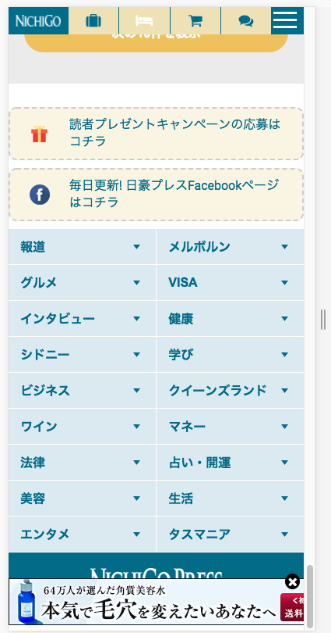

問合せフォームを追加してください
Thêm from yêu cầu
メール送信先 Điểm thư đến
support@nichigo.com.au

